Landsbankinn í hnotskurn
Landsbankinn í hnotskurn
2020-03-31

Landsbankinn hf. er stærsta fjármálafyrirtæki landsins með víðtækasta útibúanetið. Landsbankinn veitir einstaklingum, fyrirtækjum og fjárfestum trausta og alhliða fjármálaþjónustu sem byggir á langtíma viðskiptasamböndum. Kjarninn í starfsemi bankans er viðskiptabankastarfsemi til handa einstaklingum og fyrirtækjum og býður Landsbankinn þjónustu á sviði markaðsviðskipta og eignastýringar.
Landsbankinn hf. var stofnaður 7. október 2008 en saga forvera hans nær allt aftur til ársins 1886.
Ríkissjóður Íslands á 98,2% hlut í bankanum og alls eru hluthafar um 881.
Lilja Björk Einarsdóttir er bankastjóri Landsbankans.
Um Landsbankann |  | Efnahagur | 2020-03-31 | 2019-12-31 | 2020-03-31 | 2019-12-31
 |  |  | ISKm |  | EURm
 |  | Eignir alls | 1,523,188 | 1,426,328 | 9,739 | 10,503
 |  | Útlán til viðskiptavina | 1,190,536 | 1,140,184 | 7,612 | 8,396
 |  | Kröfur á fjármálafyrirtæki | 69,740 | 47,929 | 446 | 353
 |  | Skuldabréf | 116,568 | 115,262 | 745 | 849
 |  | Hlutabréf | 25,923 | 30,019 | 166 | 221
 |  | Innlán frá viðskiptavinum | 755,160 | 707,813 | 4,828 | 5,212
 |  | Innlán frá fjármálafyrirtækjum | 41,495 | 48,062 | 265 | 354
 |  | Lántaka | 412,591 | 373,168 | 2,638 | 2,748
 |  | Víkjandi lántaka | 21,379 | 19,081 | 137 | 141
 |  | Eigið fé | 244,106 | 247,734 | 1,561 | 1,824
 |  | Eiginfjárhlutfall | 24.8% | 25.8%
 |  | Útlán/innlán viðskiptavina | 157.7% | 161.1%

Viðskiptavinir og útibú | 2020-03-31 | Rekstrarreikningur | 2020-03-31 | 2019-03-31 | 2020-03-31 | 2019-03-31
 |  |  | ISKm |  | EURm

Einstaklingar | 129,481 | Rekstrartekjur | 3,400 | 15,033 | 24 | 110
Fyrirtæki | 13,746 | Hagnaður (tap) eftir skatta | -3,628 | 6,784 | -26 | 50
Fjöldi útibúa | 37 | Arðsemi eigin fjár eftir skatta | -5.9% | 11.2%
Starfsmannafjöldi | 886 | Vaxtamunur eigna og skulda | 2.2% | 2.5%
 |  | Kostnaðarhlutfall | 72.6% | 38.7%

Fjármögnun |  | Útlán og aðrar fyrirgreiðslur eftir atvinnugreinum

Einstaklingar | 476,318
Sjávarútvegur | 179,478
Fasteignafélög | 132,713
Þjónusta | 135,438
Byggingastarfsemi | 98,590
Verslun | 64,053
Upplýsingatækni og fjarskipti | 34,654
Eignarhaldsfélög | 30,187
Iðnaður | 26,348
Landbúnaður | 8,624
Opinberir aðilar og annað | 4,133
Innlán frá viðskiptavinum | 755,160
Lántaka | 412,591
Eigið fé | 244,106
Skuldir við fjármálafyrirtæki | 41,495
Aðrar skuldir | 48,457
Víkjandi lántökur | 21,379

Áhætta |  | Eiginfjárhlutfall

Útlánaáhætta | 88.93% | 88.93%
Rekstraráhætta | 9.49% | 9.49%
Markaðsáhætta | 1.26% | 1.26%
Markaðsáhætta - gjaldeyrisgengisáhætta | 0.32% | 0.32%
12/31/2016 | 30.2%
12/31/2017 | 26.7%
12/31/2018 | 24.9%
12/31/2019 | 25.8%
3/31/2020 | 24.8%

Aftur í efnisyfirlit

Kennitölur - ársfj
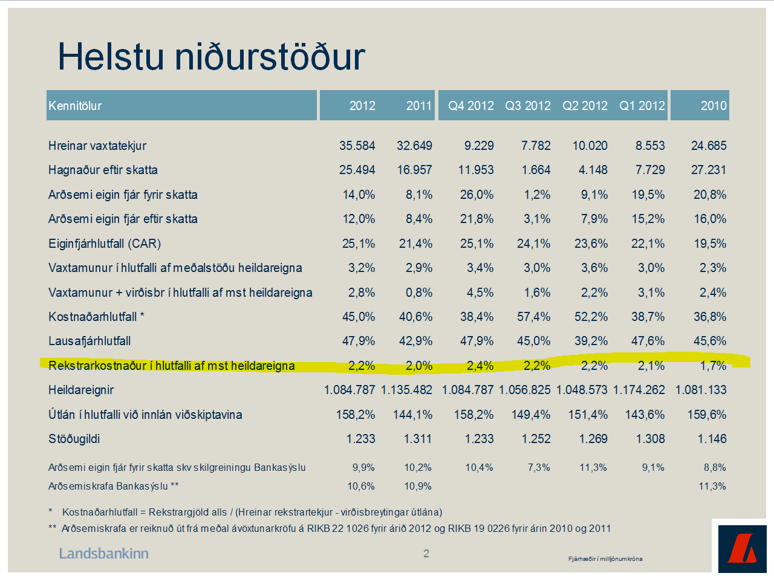
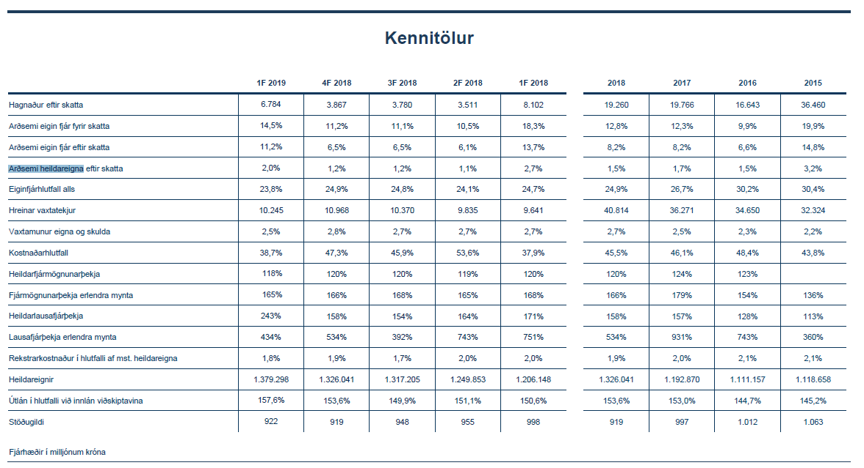
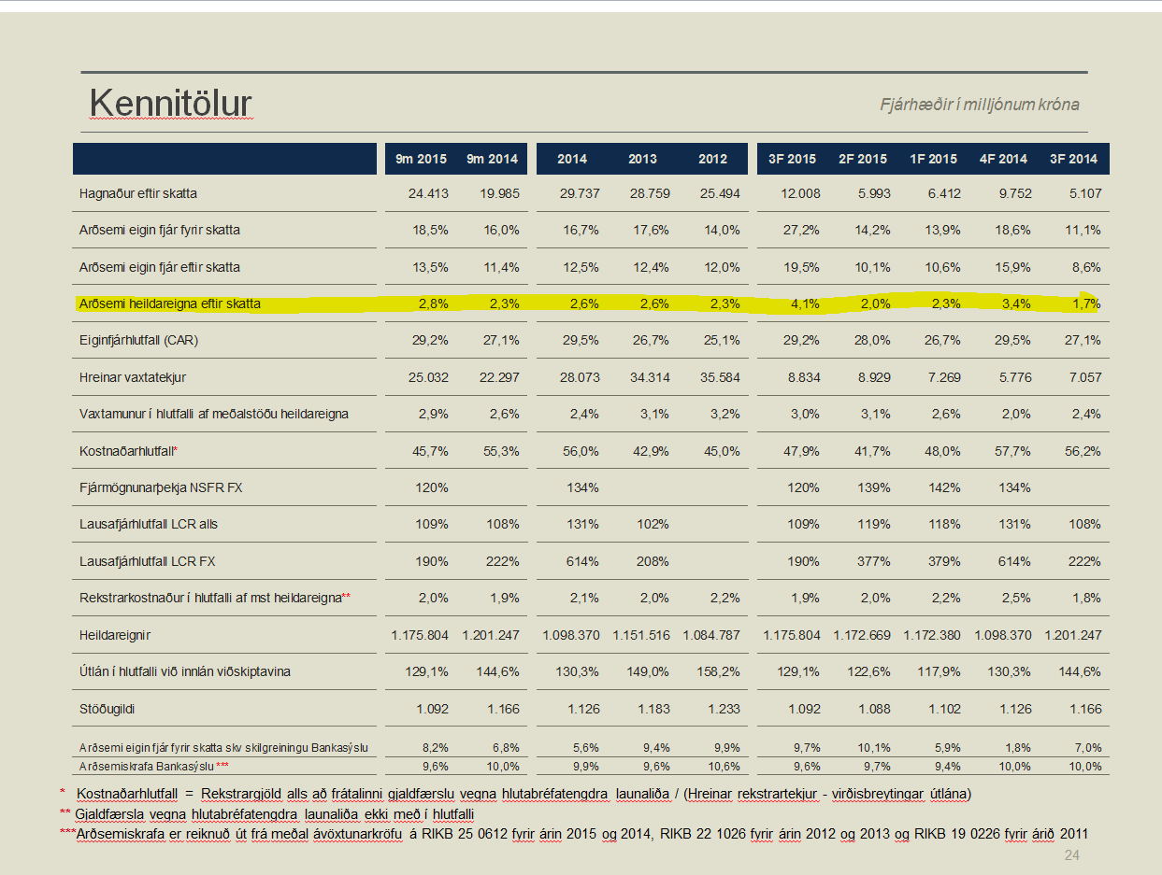
Kennitölur
Fjárhæðir í milljónum | F1 2020 | F4 2019 | F3 2019 | F2 2019 | F1 2019 | F4 2018 | F3 2018 | F2 2018 | F1 2018
Hagnaður eftir skatta | -3,628 | 3,875 | 3,247 | 4,329 | 6,784 | 3,867 | 3,780 | 3,511 | 8,102
Arðsemi eigin fjár fyrir skatta* | -5.4% | 8.0% | 8.0% | 9.5% | 12.9% | 9.4% | 9.2% | 8.9% | 16.8%
Arðsemi eigin fjár eftir skatta | -5.9% | 6.3% | 5.4% | 7.1% | 11.2% | 6.5% | 6.5% | 6.1% | 13.7%
Arðsemi eigna** | -1.0% | 1.1% | 0.9% | 1.2% | 2.0% | 1.2% | 1.2% | 1.1% | 2.7%
Kostnaðarhlutfall**** | 72.6% | 46.2% | 43.9% | 42.3% | 38.7% | 47.3% | 45.9% | 53.6% | 37.9%
Hlutfall rekstrarkostnaðar af meðalstöðu heildarfjármagns | 1.7% | 1.8% | 1.5% | 1.7% | 1.8% | 1.9% | 1.7% | 2.0% | 2.0%
Hreinar vaxtatekjur | 9,427 | 9,580 | 9,631 | 10,214 | 10,245 | 10,968 | 10,370 | 9,835 | 9,641
Vaxtamunur eigna og skulda*** | 2.2% | 2.3% | 2.3% | 2.3% | 2.5% | 2.8% | 2.7% | 2.7% | 2.7%
Eiginfjárhlutfall alls | 24.8% | 25.8% | 23.6% | 23.7% | 23.8% | 24.9% | 24.8% | 24.1% | 24.7%
Heildareignir | 1,523,188 | 1,426,328 | 1,415,262 | 1,402,835 | 1,379,298 | 1,326,041 | 1,317,205 | 1,249,853 | 1,206,148
Hlutfall útlána til viðskiptamanna af innlánum | 157.7% | 161.1% | 161.5% | 162.0% | 157.6% | 153.6% | 149.9% | 151.1% | 150.6%
Heildarlausafjárþekja | 196% | 161% | 186% | 174% | 243% | 158% | 154% | 164% | 171%
Fjármögnunarþekja erlendra mynta | 127% | 143% | 158% | 164% | 165% | 166% | 168% | 165% | 168%
Lausafjárþekja erlendra mynta | 489% | 769% | 577% | 555% | 434% | 534% | 392% | 743% | 751%
Stöðugildi | 886 | 893 | 903 | 903 | 922 | 919 | 948 | 955 | 998

Frekari upplýingar um eldri tímabil eru aðgengileg í excel fjárhagsbók

*Arðsemi eigin fjár fyrir skatta =Hagnaður / meðalstaða eigin fjár á tímabili
**Arðsemi heildareigna eftir skatta = hagnaður eftir skatta / meðalstöðu heildareigna
***Vaxtamunur eigna og skulda =(Vaxtatekjur / meðalstöðu eigna) - (vaxtagjöld / meðalstöðu skulda)
****Kostnaðarhlutfall = (Rekstrargjöld - skattur á heildarskuldir fjármálafyrirtækja) / (Rekstrartekjur - virðisbreytingar útlána)

Aftur í efnisyfirlit

